AA.CLASS.DEFINITION & EB.TABLE
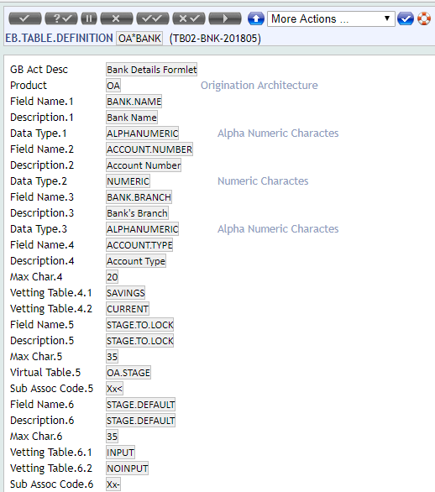
Create Formlet Class

OA*LOAN.PROCESS
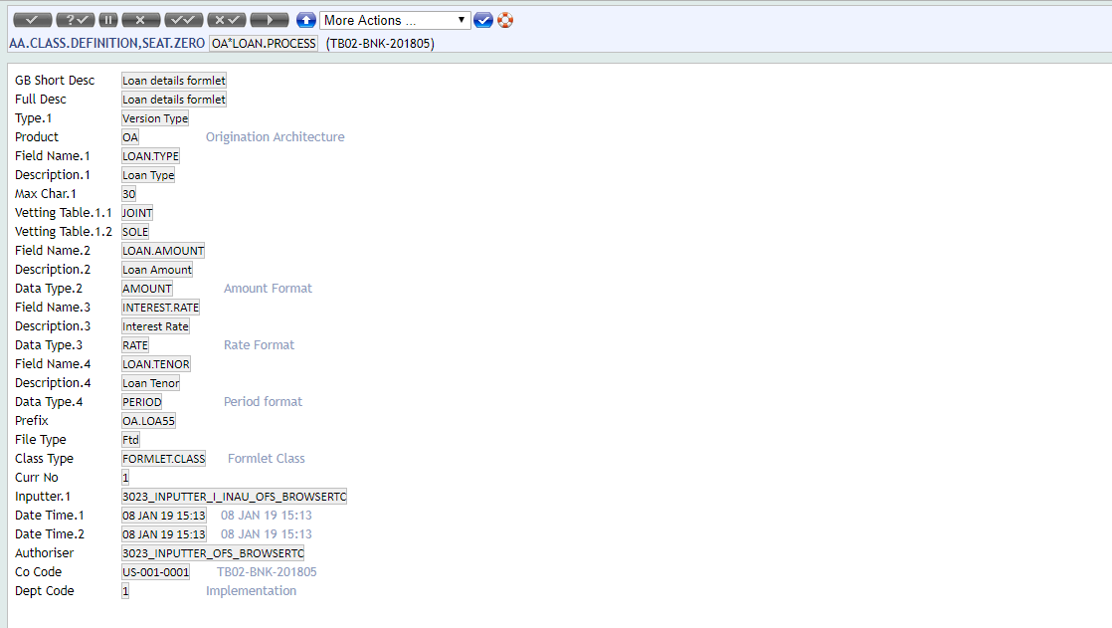

EB.TABLE.DEFINITON
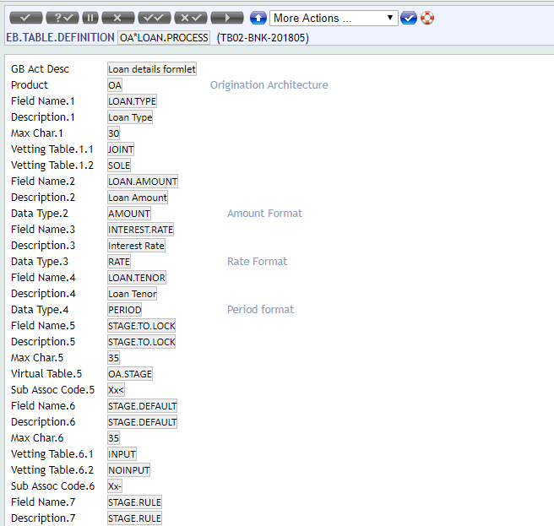

OA*INFORMATION.PERSONAL
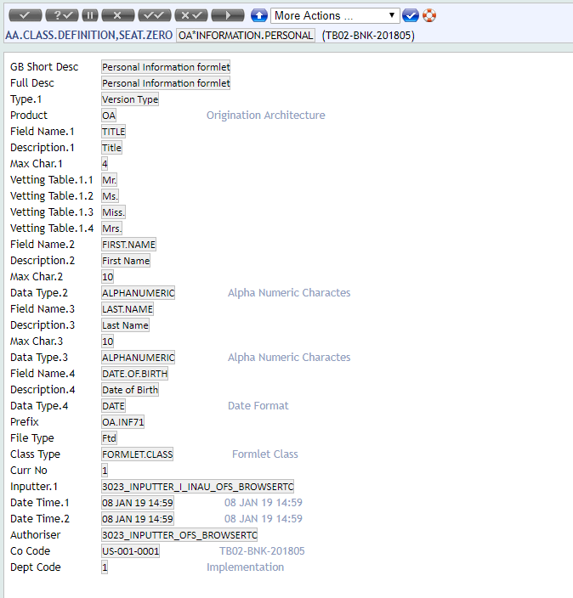

EB.TABLE.DEFINITION
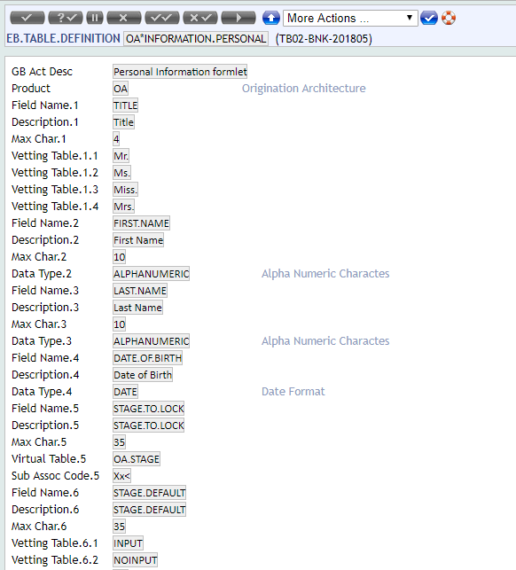

OA*GURANTEE.DETAILS
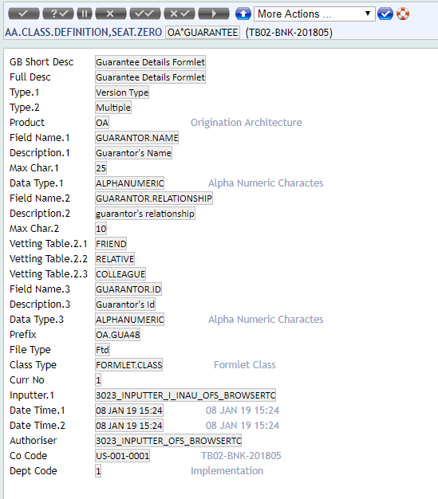

EB.TABLE.DEFINITION
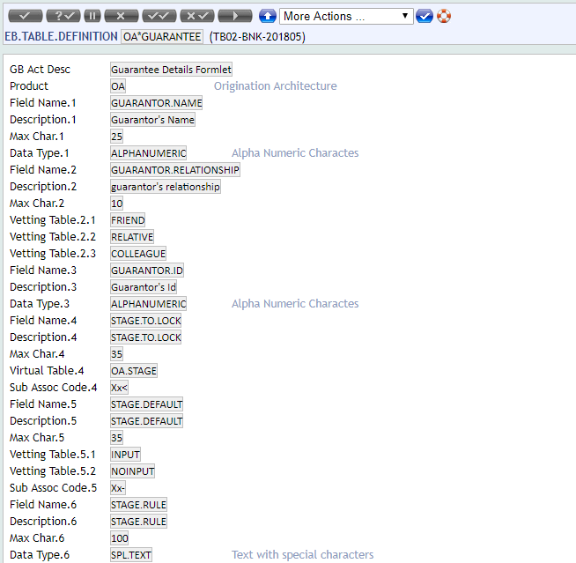

OA*EXPENDITURE
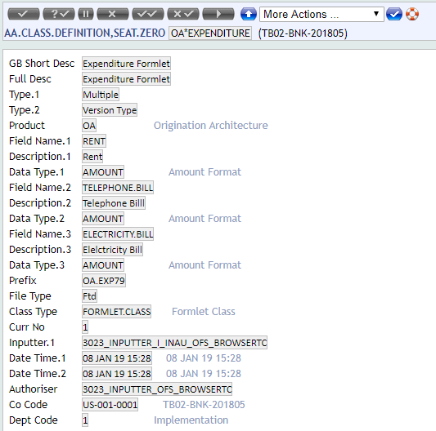

EB.TABLE.DEFINITION
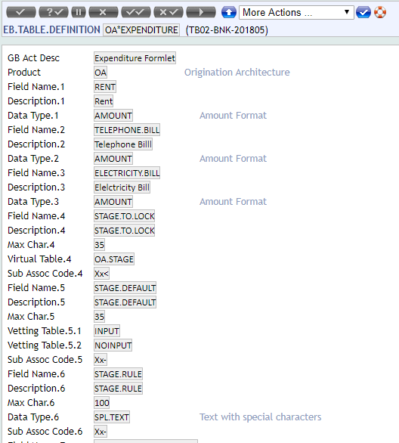

OA*OCCUPATION
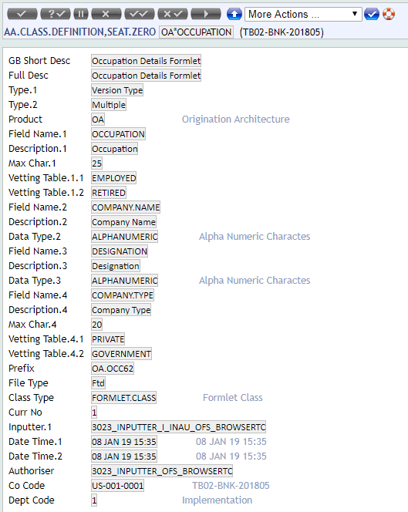

EB.TABLE.DEFINITION
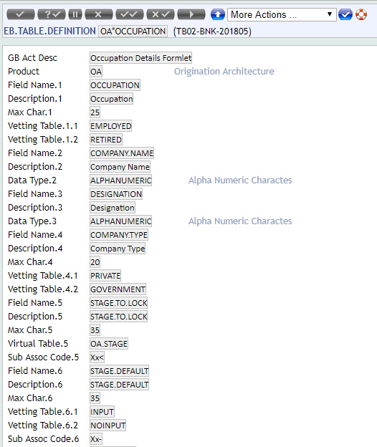

OA*INCOME
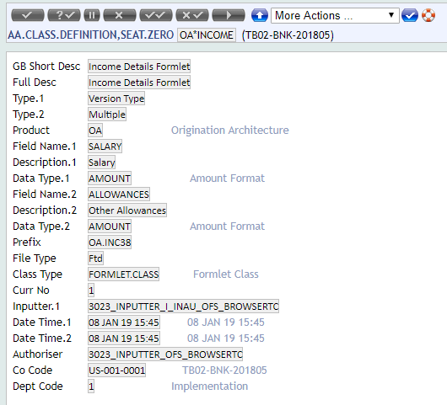

EB.TABLE.DEFINITION
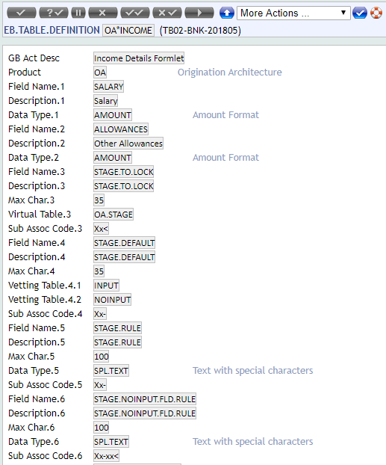

OA*HOMEADDR
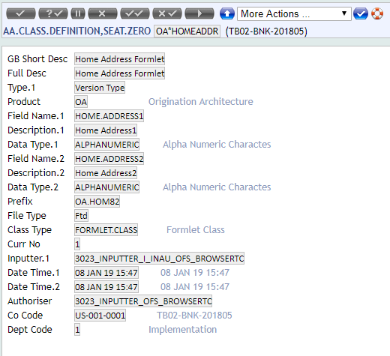

EB.TABLE.DEFINITION
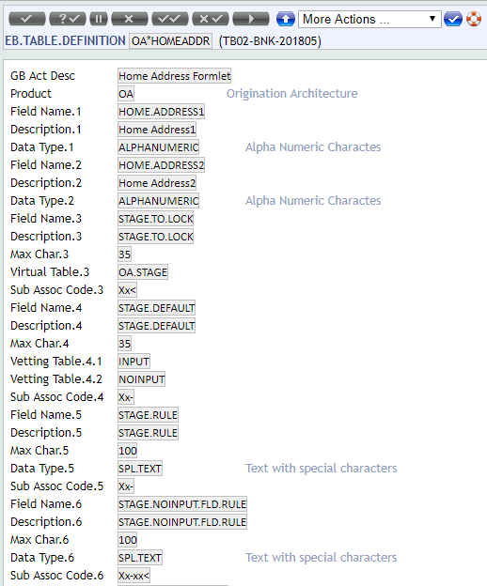

OA*PROPERTYADDR
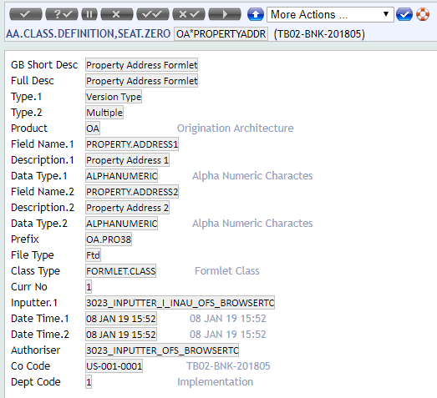

EB.TABLE.DEFINITION
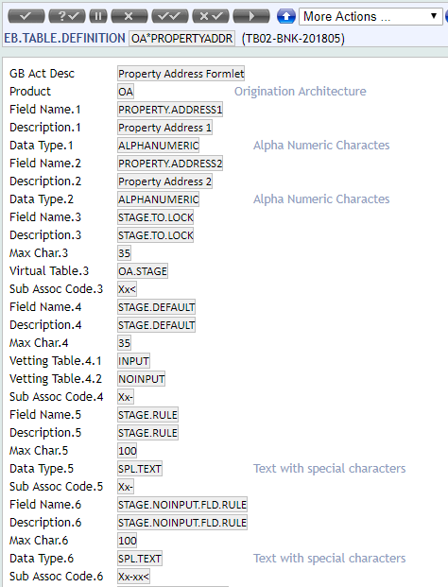

OA*BANK
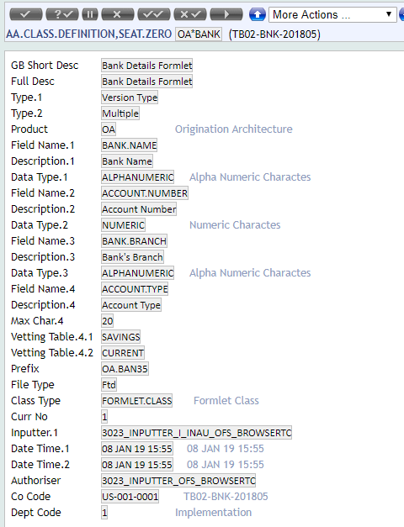

EB.TABLE.DEFINITION

OA.FORMLET
Create formlet for the classes created

LOAN.FORMLET
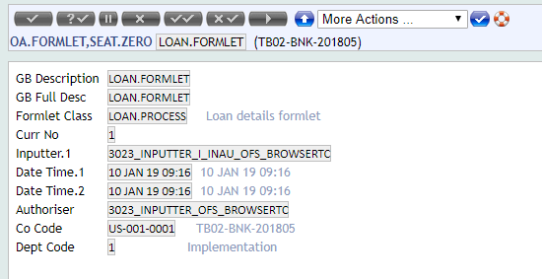

PSNL.INFO.FORMLET
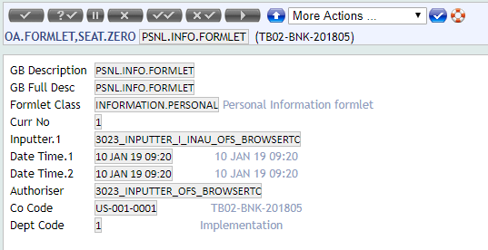

GURANTEE.FORMLET
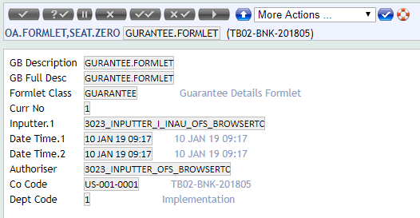

EXPENDITURE.FORMLET
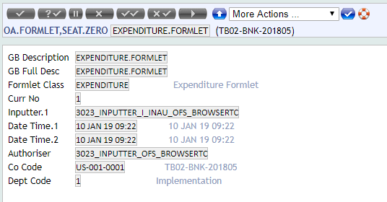

OCCUPATION.FORMLET
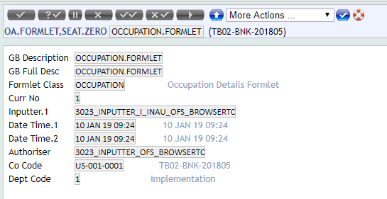

INCOME.FORMLET
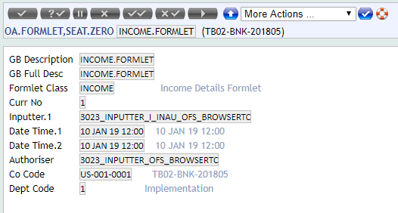

HOMEADDR.FORMLET
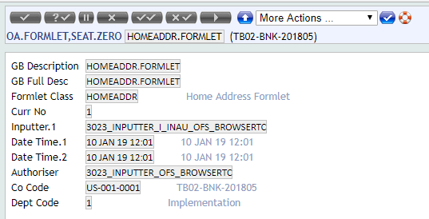

PROPERTYADDR.FORMLET
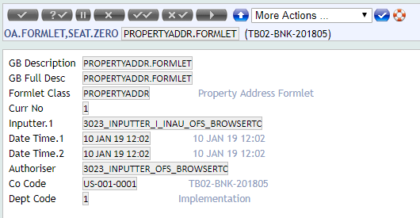

BANK.FORMLET
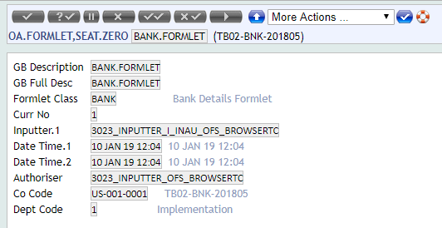

OA.DOMAIN.CLASS
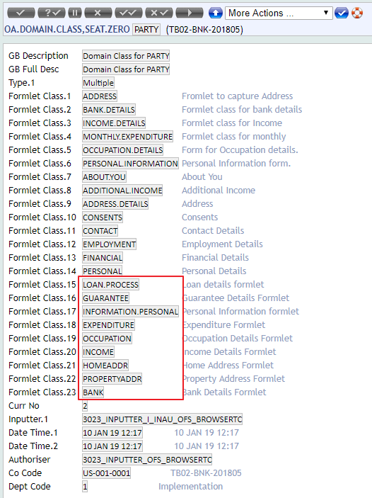
( Attach formlet class created)

OA.DOMAIN.TYPE
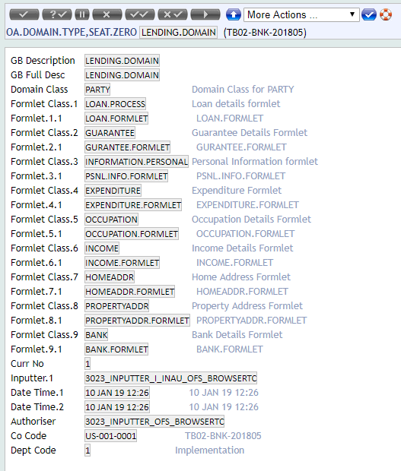
( Attach formlet class & formlet created)

AA.DEFINITION.MANAGER
Publish the record in AA.DEFINITION.MANAGER

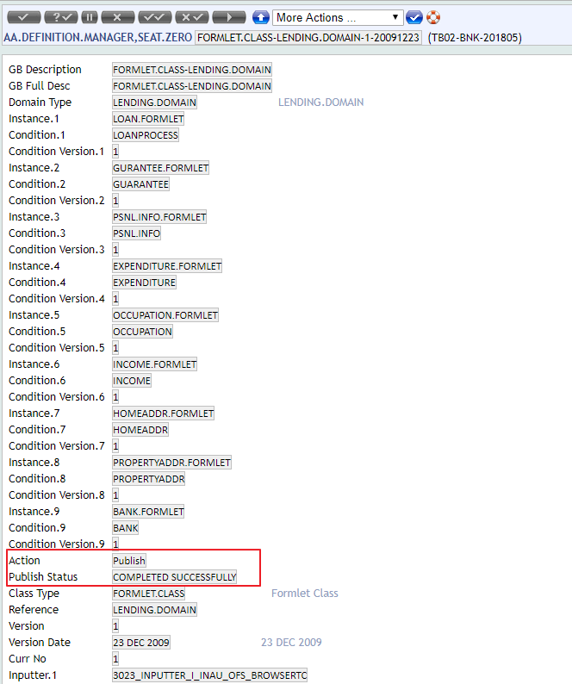
AA.DEFINITION.MANAGER
create condition
and attach

Evidence Class
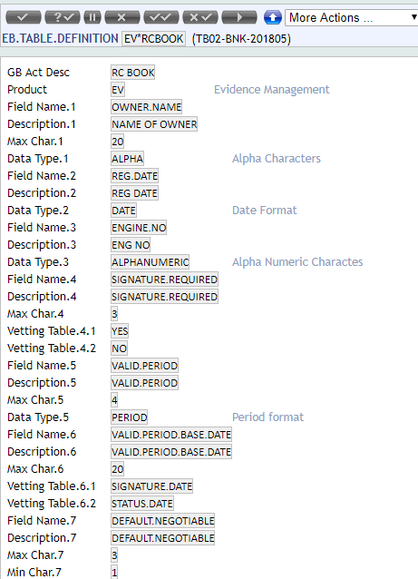
Create AA.CLASS.DEFINITION for EVIDENCE.CLASS

PANCARD
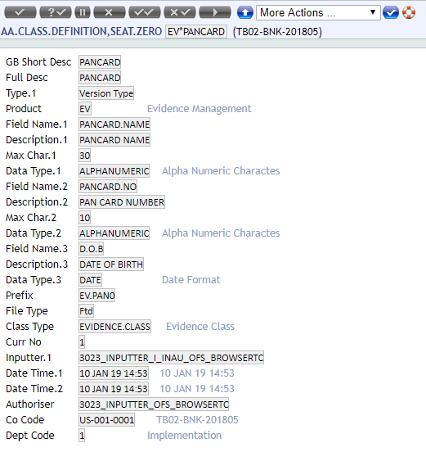

EB.TABLE.DEFINITION
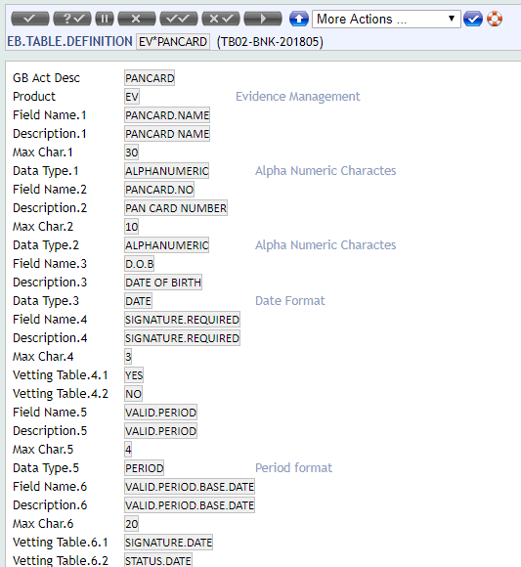

AADHARCARD
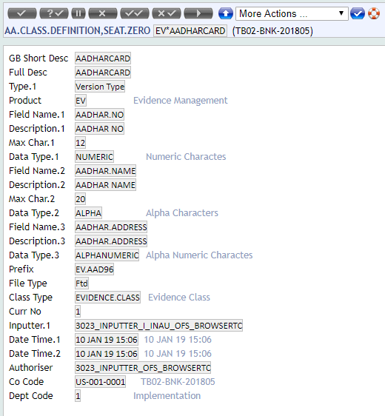

EB.TABLE.DEFINITION
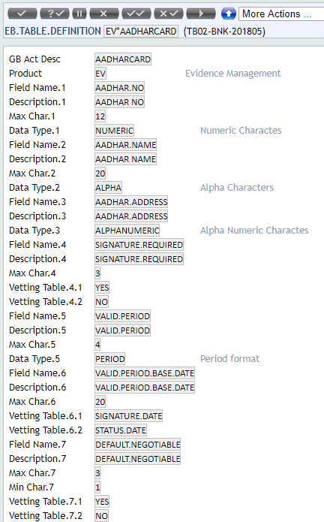

RCBOOK
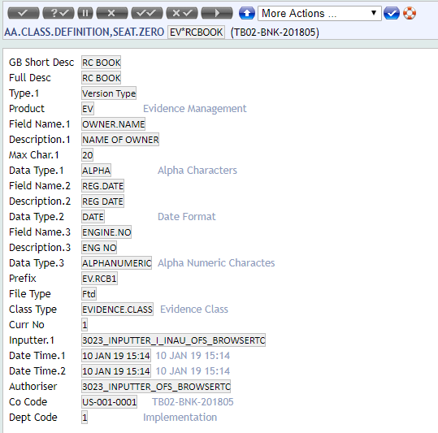

EB.TABLE.DEFINITION

EV CONDITION
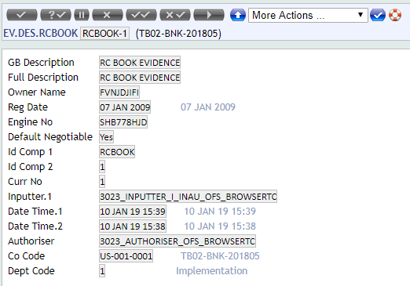
EVIDENCE CONDITION

EV.DES.PANCARD
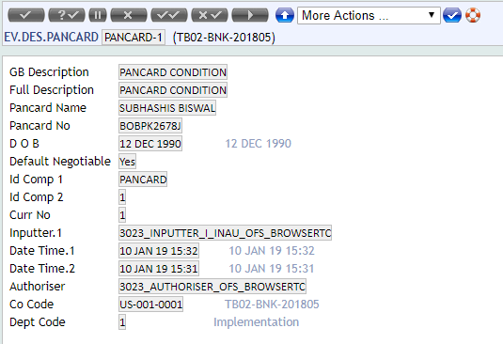

EV.DES.AADHARCARD
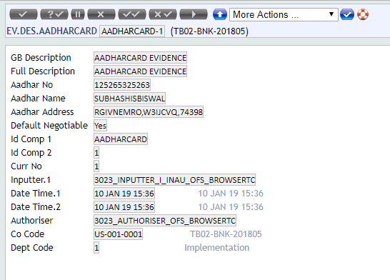

EV.DES.RCBOOK

Publish
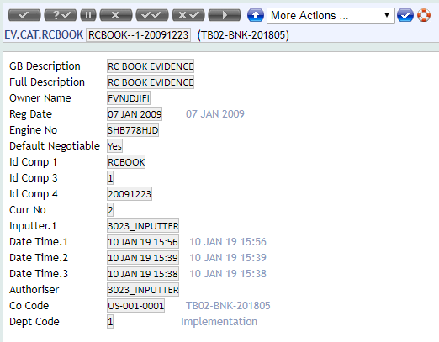
PANCARD
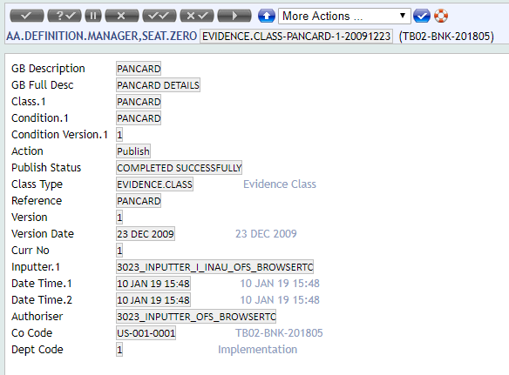

EV.EVIDENCE.TYPE

EV.CAT.PANCARD
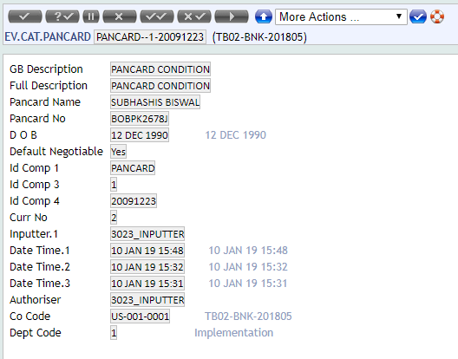

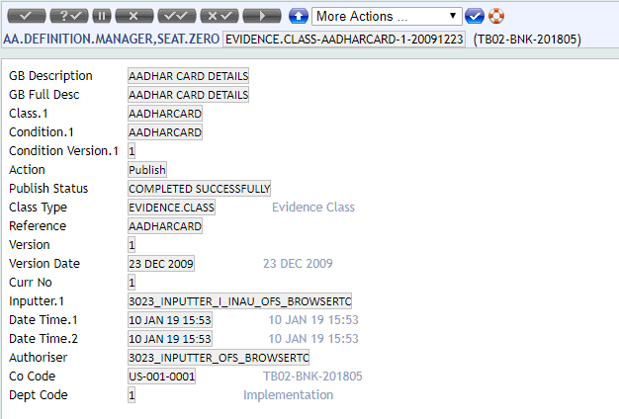
AADHAR CARD

EV.EVIDENCE.TYPE
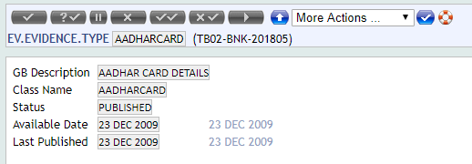

EV.CAT.AADHARCARD
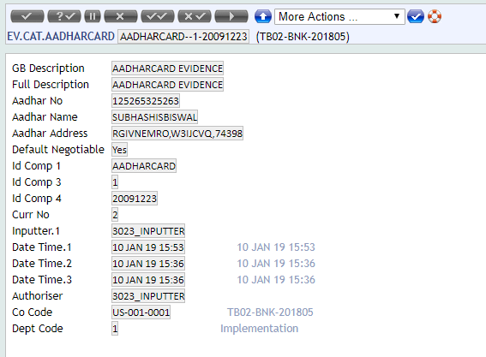

RCBOOK
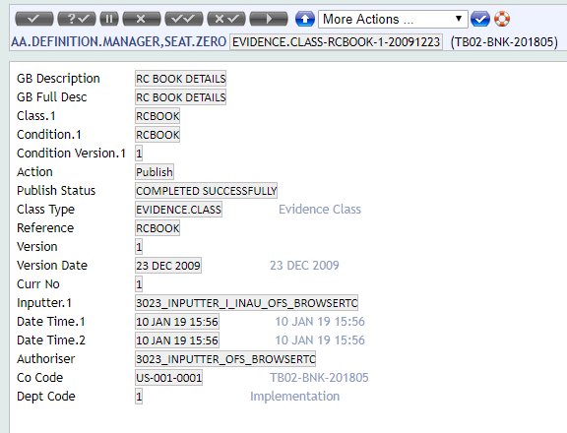

EV.EVIDENCE.TYPE
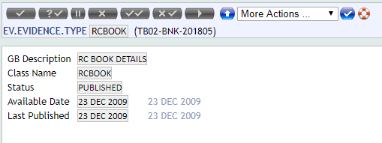

EV.CAT.RCBOOK

EV.EVIDENCE
EV.EVIDENCE
Check under Definition field evidence class is displayed

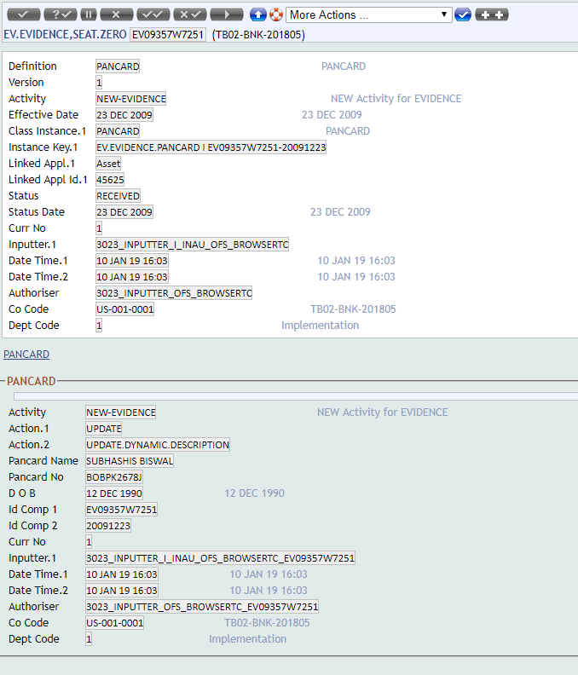
PANCARD
ACTIVITY: NEW.EVIDENCE

ACTIVITY: UPDATE.EVIDENCE
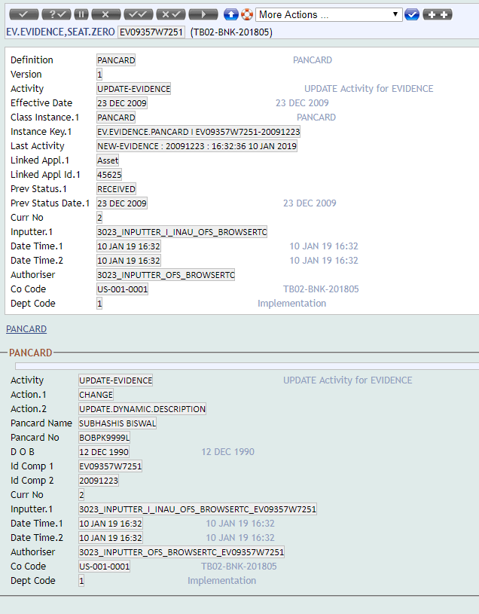

EV.EVIDENCE.LINK

ACTIVITY:REJECT.EVIDENCE
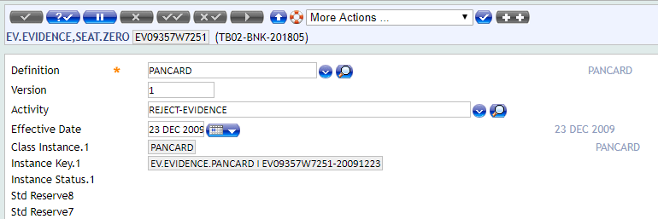



EV.EVIDENCE.LINK

AADHARCARD
ACTIVITY:ACCEPT.EVIDENCE



EV.EVIDENCE.LINK

EV.EVIDENCE.REQUIREMENT
Rules for Evidences


RULES 4 EVIDENCE
EV.EVIDENCE.REQUIREMENT
CASE 1


CASE 2

DECISION CLASS

Creation of AA.CLASS.DEFINITION (ACD) for DECISION CLASS

AA.CLASS.DEFINITION


EB.TABLE.DEFINITION

CONDITION DES

Creation of Des Record

OA.DEC.DES.DECISION.CREDIT

PUBLISH

Publish it in AA.DEFINITION.MANAGER(ADM)

AA.DEFINITION.MANAGER

OA.DECISION.BODY

Creation of OA.DECISION.BODY

OA.DECISION.BODY

OA.DECISION.MATRIX

Creation of OA.DECISION.MATRIX

OA.DECISION



DECISION.BODY










DECISION MATRIX

AA.APPLICATION.STATUS

OA.DES.HOMEADDR



AA.PURPOSE

OA.ROLE


OA.APPLICATION.DEFINITION


OA.APPLICATION


Record will be created in OA. APP. For all formlet class

OA. APP.LOAN.PROCESS


OA.APP.GUARANTEE

OA.APP.INFORMATION.PERSONAL

OA.APP.EXPENDITURE

OA.APP.OCCUPATION

OA.APP.INCOME


OA.APP.HOMEADDR

OA.APP.PROPERTYADDR


OA.APP.BANK


OA.APPLICATION.STATUS

QUOTATION.CLASS

AA.CLASS.DEFINITION


AA.QUO.DES.QUOTATION | EB.TABLE.DEFINITON


EB.TABLE.DEFINITON


 |  | EB.TABLE.DEFINITON | EB.TABLE.DEFINITON | EB.TABLE.DEFINITON | EB.TABLE.DEFINITON | EB.TABLE.DEFINITON | EB.TABLE.DEFINITON | EB.TABLE.DEFINITON | EB.TABLE.DEFINITON | EB.TABLE.DEFINITON | EB.TABLE.DEFINITON | EB.TABLE.DEFINITON | EB.TABLE.DEFINITON | EB.TABLE.DEFINITON | EB.TABLE.DEFINITON | EB.TABLE.DEFINITON | EB.TABLE.DEFINITON | EB.TABLE.DEFINITON | EB.TABLE.DEFINITON | EB.TABLE.DEFINITON | EB.TABLE.DEFINITON | EB.TABLE.DEFINITON | EB.TABLE.DEFINITON | EB.TABLE.DEFINITON | EB.TABLE.DEFINITON | EB.TABLE.DEFINITON | EB.TABLE.DEFINITON | EB.TABLE.DEFINITON | EB.TABLE.DEFINITON | EB.TABLE.DEFINITON | EB.TABLE.DEFINITON | EB.TABLE.DEFINITON | EB.TABLE.DEFINITON | EB.TABLE.DEFINITON | EB.TABLE.DEFINITON | EB.TABLE.DEFINITON | EB.TABLE.DEFINITON | EB.TABLE.DEFINITON | EB.TABLE.DEFINITON | EB.TABLE.DEFINITON | EB.TABLE.DEFINITON | EB.TABLE.DEFINITON | EB.TABLE.DEFINITON | EB.TABLE.DEFINITON | EB.TABLE.DEFINITON | EB.TABLE.DEFINITON | EB.TABLE.DEFINITON | EB.TABLE.DEFINITON | EB.TABLE.DEFINITON | EB.TABLE.DEFINITON | EB.TABLE.DEFINITON | EB.TABLE.DEFINITON | EB.TABLE.DEFINITON | EB.TABLE.DEFINITON | EB.TABLE.DEFINITON | EB.TABLE.DEFINITON | EB.TABLE.DEFINITON | EB.TABLE.DEFINITON | EB.TABLE.DEFINITON | EB.TABLE.DEFINITON | EB.TABLE.DEFINITON | EB.TABLE.DEFINITON | EB.TABLE.DEFINITON | EB.TABLE.DEFINITON | EB.TABLE.DEFINITON | EB.TABLE.DEFINITON | EB.TABLE.DEFINITON | EB.TABLE.DEFINITON | EB.TABLE.DEFINITON | EB.TABLE.DEFINITON | EB.TABLE.DEFINITON | EB.TABLE.DEFINITON | EB.TABLE.DEFINITON | EB.TABLE.DEFINITON | EB.TABLE.DEFINITON | EB.TABLE.DEFINITON | EB.TABLE.DEFINITON | EB.TABLE.DEFINITON | EB.TABLE.DEFINITON | EB.TABLE.DEFINITON | EB.TABLE.DEFINITON | EB.TABLE.DEFINITON | EB.TABLE.DEFINITON | EB.TABLE.DEFINITON | EB.TABLE.DEFINITON | EB.TABLE.DEFINITON | EB.TABLE.DEFINITON | EB.TABLE.DEFINITON | EB.TABLE.DEFINITON | EB.TABLE.DEFINITON | EB.TABLE.DEFINITON | EB.TABLE.DEFINITON | EB.TABLE.DEFINITON | EB.TABLE.DEFINITON | EB.TABLE.DEFINITON | EB.TABLE.DEFINITON | EB.TABLE.DEFINITON | EB.TABLE.DEFINITON | EB.TABLE.DEFINITON | EB.TABLE.DEFINITON | EB.TABLE.DEFINITON | EB.TABLE.DEFINITON | EB.TABLE.DEFINITON | EB.TABLE.DEFINITON | EB.TABLE.DEFINITON | EB.TABLE.DEFINITON | EB.TABLE.DEFINITON | EB.TABLE.DEFINITON | EB.TABLE.DEFINITON | EB.TABLE.DEFINITON | EB.TABLE.DEFINITON | EB.TABLE.DEFINITON | EB.TABLE.DEFINITON | EB.TABLE.DEFINITON | EB.TABLE.DEFINITON | EB.TABLE.DEFINITON | EB.TABLE.DEFINITON | EB.TABLE.DEFINITON | EB.TABLE.DEFINITON | EB.TABLE.DEFINITON | EB.TABLE.DEFINITON | EB.TABLE.DEFINITON | EB.TABLE.DEFINITON | EB.TABLE.DEFINITON | EB.TABLE.DEFINITON | EB.TABLE.DEFINITON | EB.TABLE.DEFINITON | EB.TABLE.DEFINITON | EB.TABLE.DEFINITON | EB.TABLE.DEFINITON | EB.TABLE.DEFINITON | EB.TABLE.DEFINITON | EB.TABLE.DEFINITON | EB.TABLE.DEFINITON | EB.TABLE.DEFINITON | EB.TABLE.DEFINITON | EB.TABLE.DEFINITON | EB.TABLE.DEFINITON | EB.TABLE.DEFINITON | EB.TABLE.DEFINITON | EB.TABLE.DEFINITON | EB.TABLE.DEFINITON | EB.TABLE.DEFINITON | EB.TABLE.DEFINITON | EB.TABLE.DEFINITON | EB.TABLE.DEFINITON | EB.TABLE.DEFINITON | EB.TABLE.DEFINITON | EB.TABLE.DEFINITON | EB.TABLE.DEFINITON | EB.TABLE.DEFINITON | EB.TABLE.DEFINITON | EB.TABLE.DEFINITON | EB.TABLE.DEFINITON | EB.TABLE.DEFINITON | EB.TABLE.DEFINITON | EB.TABLE.DEFINITON | EB.TABLE.DEFINITON | EB.TABLE.DEFINITON | EB.TABLE.DEFINITON | EB.TABLE.DEFINITON | EB.TABLE.DEFINITON | EB.TABLE.DEFINITON | EB.TABLE.DEFINITON | EB.TABLE.DEFINITON | EB.TABLE.DEFINITON | EB.TABLE.DEFINITON | EB.TABLE.DEFINITON | EB.TABLE.DEFINITON | EB.TABLE.DEFINITON | EB.TABLE.DEFINITON | EB.TABLE.DEFINITON | EB.TABLE.DEFINITON | EB.TABLE.DEFINITON | EB.TABLE.DEFINITON | EB.TABLE.DEFINITON

AA.DEFINITION.MANAGER


AA.QUOTATION.TYPE

